상품제안서
샤오미 레드미 워치2 Lite AP | 상품코드: F18266

 |  |  |  |  |  |  | 02-412-0044 | www.easy1.co.kr
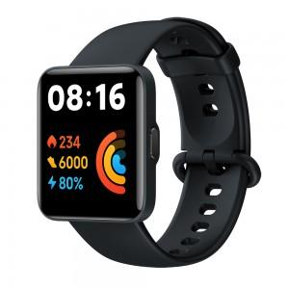

【상세/제작정보】 | 스트랩 안쪽에 인쇄됩니다.

【인쇄/포장옵션】 | 실크, 레이저 / 포장지포장

【공급단가】 | 수량 | 50~ | 100~ | 500~ | 1,000~ | 2,000~
*VAT별도 | 단가 | 99,760원 | 96,070원 | 92,370원 | 88,680원 | 86,460원

【상품 URL】 | https://dev.easy1.co.kr:443/src/goods_detail.php?gdno=18266

